List
DATA F.QC DETECT

Date | Model | Shift Product | Shift dettect | Location | Loai loi | Hinh anh | Nguyen nhan | Giai phap
2024-01-07 | 8642 | A | A | Q428 | V: No solder: Không có chất hàn | 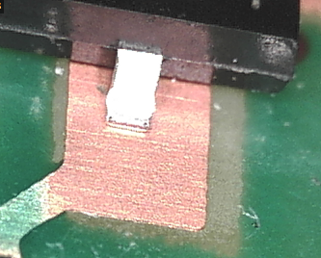
2024-01-07 | 7508 | A | A | Q8 | V: No solder: Không có chất hàn | 